Solicitud gráfica
 | Área: | Matemáticas |  |  | Fecha:
 | Grado: | 8 |  |  | 2016-03-25
 | Título del tema: | La probabilidad |  |  | ¿Cuaderno de estudio o recurso? | Cuaderno de Estudio
 | Editor: | Josué Malagón

 | Código guión o recurso: | MA_08_12_CO | ← Para determinar este código, visite la hoja de Ayuda
 |  |  |  |  | ESPECIFICACIÓN DE ARCHIVOS A ENTREGAR
Núm. | Archivo Shutterstock o ruta en web | Imagen para: | Tipo | Formato | Nombre imagen SMALL | Tamaño imagen SMALL | Nombre imagen ZOOM | Tamaño imagen ZOOM | Descripción | Observaciones
IMG01 | Imagen aprovechada de: 3°ESO-Matemáticas académicas-La probabilidad-Sección 1(imagen 1) | Cuaderno de Estudio | Ilustración | Horizontal | MA_08_12_CO_IMG01_small | 526 x 370 px | MA_08_12_CO_IMG01_zoom | 800 x 600 px | Imagen aprovechada de: 3°ESO-Matemáticas académicas-La probabilidad-Sección 1(imagen 1) | 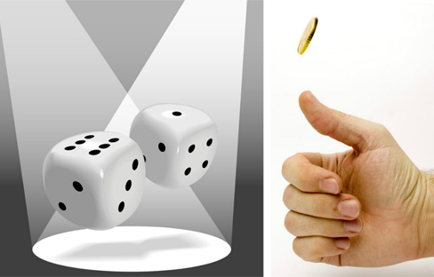
IMG02 | Imagen aprovechada de: 3°ESO-Matemáticas académicas-La probabilidad-Sección 2(imagen 2 del cuaderno) | Cuaderno de Estudio | Ilustración | Horizontal | MA_08_12_CO_IMG02_small | 526 x 370 px | MA_08_12_CO_IMG02_zoom | 800 x 600 px | Imagen aprovechada de: 3°ESO-Matemáticas académicas-La probabilidad-Sección 2(imagen 2 del cuaderno) | 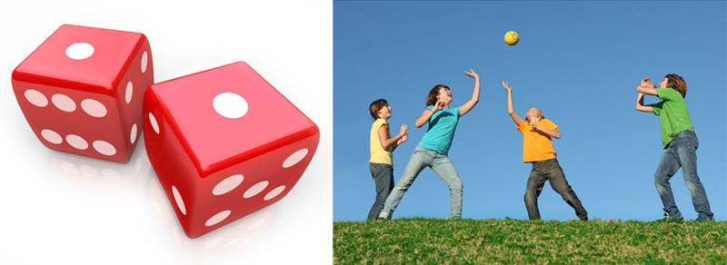
IMG03 | Imagen aprovechada de: 3°ESO-Matemáticas académicas-La probabilidad-Sección 2(imagen 3 del cuaderno) | Cuaderno de Estudio | Ilustración | Horizontal | MA_08_12_CO_IMG03_small | 526 x 370 px | MA_08_12_CO_IMG03_zoom | 800 x 600 px | Imagen aprovechada de: 3°ESO-Matemáticas académicas-La probabilidad-Sección 2(imagen 3 del cuaderno) | 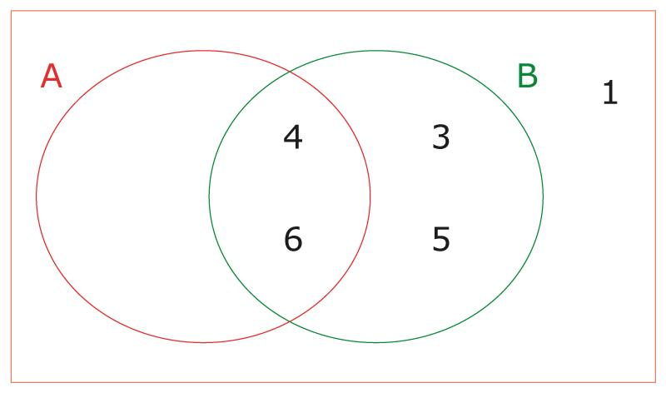
IMG04 | ver observaciones | Cuaderno de Estudio | Ilustración | Horizontal | MA_08_12_CO_IMG04_small | 526 x 370 px | MA_08_12_CO_IMG04_zoom | 800 x 600 px |  | 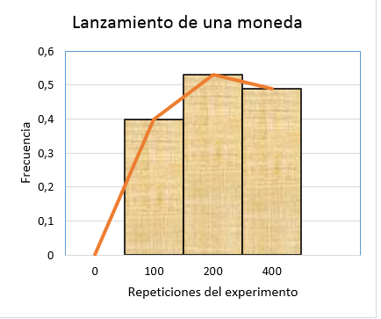
IMG05 | Imagen aprovechada de 3°ESO-Matemáticas académicas – La probabilidad (sección 5). | Cuaderno de Estudio | Ilustración | Horizontal | MA_08_12_CO_IMG05_small | 526 x 370 px | MA_08_12_CO_IMG05_zoom | 800 x 600 px | Imagen aprovechada de 3°ESO-Matemáticas académicas – La probabilidad (sección 5). | 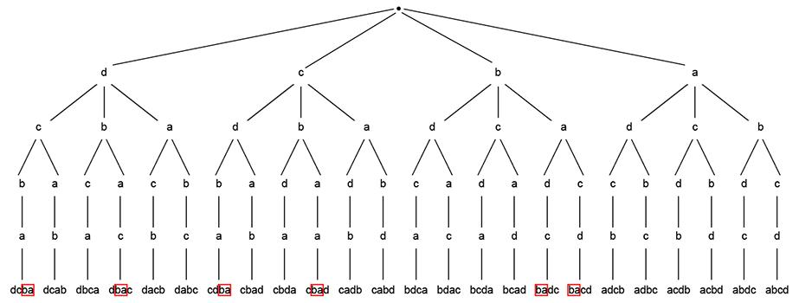
IMG06 | ver observaciones | Cuaderno de Estudio | Ilustración | Horizontal | MA_08_12_CO_IMG06_small | 526 x 370 px | MA_08_12_CO_IMG06_zoom | 800 x 600 px | La idea es tomar la mano de la imagen 1 de este cuaderno de estudio, y con la imagen de una moneda (preferiblemente colombiana), hacer el diagrama de árbol que se indica,
IMG07 | ver observaciones | Cuaderno de Estudio | Ilustración | Horizontal | MA_08_12_CO_IMG07_small | 526 x 370 px | MA_08_12_CO_IMG07_zoom | 800 x 600 px | Construir el diagrama de árbol que se indica en observaciones, mantener los colores que se indican
IMG08 | Icono de guión aprovechado, el código es: MT_09_12, la ruta ESO3°-Matemáticas académicas-La probabilidad | Cuaderno de Estudio |  |  | MA_08_12_CO_IMG08_small | 526 x 370 px | MA_08_12_CO_IMG08_zoom | 800 x 600 px | Icono de guión aprovechado, el código es: MT_09_12, la ruta ESO3°-Matemáticas académicas-La probabilidad | 